OSZ Teltow
❄ Leistungsverzeichnis Winterdienst

unter Berücksichtigung der derzeit gültigen Straßenreinigungssatzung

▦ Leistungsflächen |  |  |  |  | ⌖ Lageplan / Winterdienstbereiche
Leistungsart |  | Gesamtfläche ca. in m² | Leistungsumfang / Einsatzzeiten | Monatspauschale Grunddienstleistung in € (netto) | 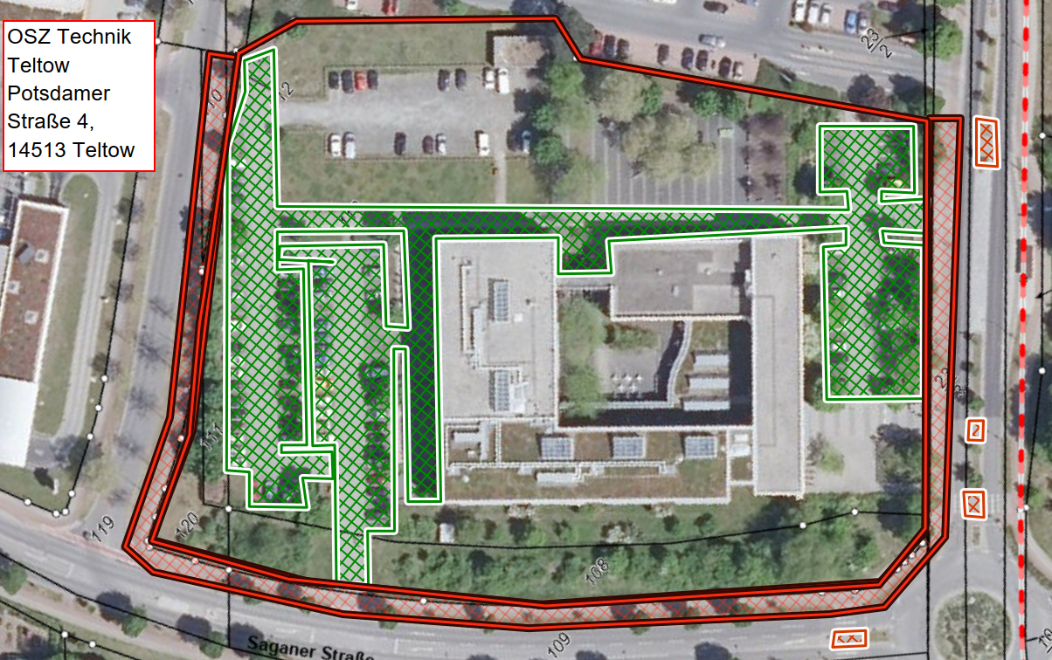
Anliegerflächen (rot): 350 lfdm Gehweg 1,50 m breit |  | 525 | Mo–Sa 07:00–20:00 Uhr, Sonn- und Feiertage 09:00–20:00 Uhr gemäß Ortssatzung
Verkehrsfläche (grün) |  | 4100 | Mo–Fr 06:00–22:00 Uhr

⊕ Zusatzleistungen
Zusatzleistung (nach Abstimmung mit dem Auftraggeber durchzuführen) |  | 4100 | Tagespauschale je Einsatz | Preis/ Einsatz (netto)

Sonderleistung (nach Abstimmung mit dem Auftraggeber durchzuführen) |  |  | Abtransport von Schneemassen, wenn Platzkapazität nicht mehr ausreicht | Preis/ m³ (netto)

✎ alle gelb hinterlegten Felder sind auszufüllen

Legende
▧ | Anliegerflächen (rot)
▧ | Verkehrsflächen (grün)
□ | Grundstück / Bezug (gelb)

Warthestraße
❄ Leistungsverzeichnis Winterdienst

unter Berücksichtigung der derzeit gültigen Straßenreinigungssatzung

▦ Leistungsflächen |  |  |  |  | ⌖ Lageplan / Winterdienstbereiche
Leistungsart |  | Gesamtfläche ca. in m² | Leistungsumfang / Einsatzzeiten | Monatspauschale Grunddienstleistung in € (netto) | 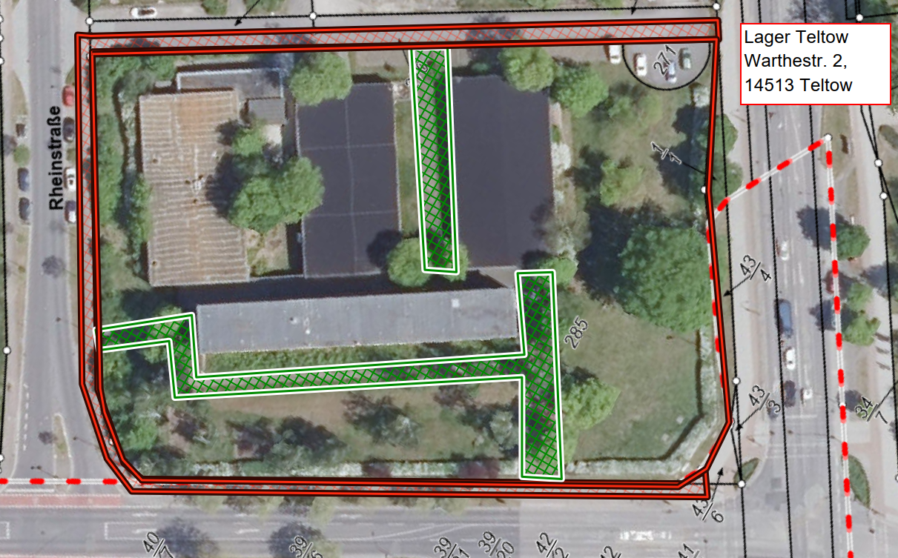
Anliegerflächen (rot): 330 lfdm Gehweg 1,50 m breit |  | 495 | Mo–Sa 07:00–20:00 Uhr, Sonn- und Feiertage 09:00–20:00 Uhr gemäß Ortssatzung
Verkehrsfläche (grün) |  | 1000 | Mo–Fr 06:00–22:00 Uhr

⊕ Zusatzleistungen
Zusatzleistung (nach Abstimmung mit dem Auftraggeber durchzuführen) |  | 1000 | Tagespauschale je Einsatz | Preis/ Einsatz (netto)

Sonderleistung (nach Abstimmung mit dem Auftraggeber durchzuführen) |  |  | Abtransport von Schneemassen, wenn Platzkapazität nicht mehr ausreicht | Preis/ m³ (netto)

✎ alle gelb hinterlegten Felder sind auszufüllen

Legende
▧ | Anliegerflächen (rot)
▧ | Verkehrsflächen (grün)
□ | Grundstück / Bezug (gelb)

Immanuel-Kant-Gymnasium
❄ Leistungsverzeichnis Winterdienst

unter Berücksichtigung der derzeit gültigen Straßenreinigungssatzung

▦ Leistungsflächen |  |  |  |  | ⌖ Lageplan / Winterdienstbereiche
Leistungsart |  | Gesamtfläche ca. in m² | Leistungsumfang / Einsatzzeiten | Monatspauschale Grunddienstleistung in € (netto) | 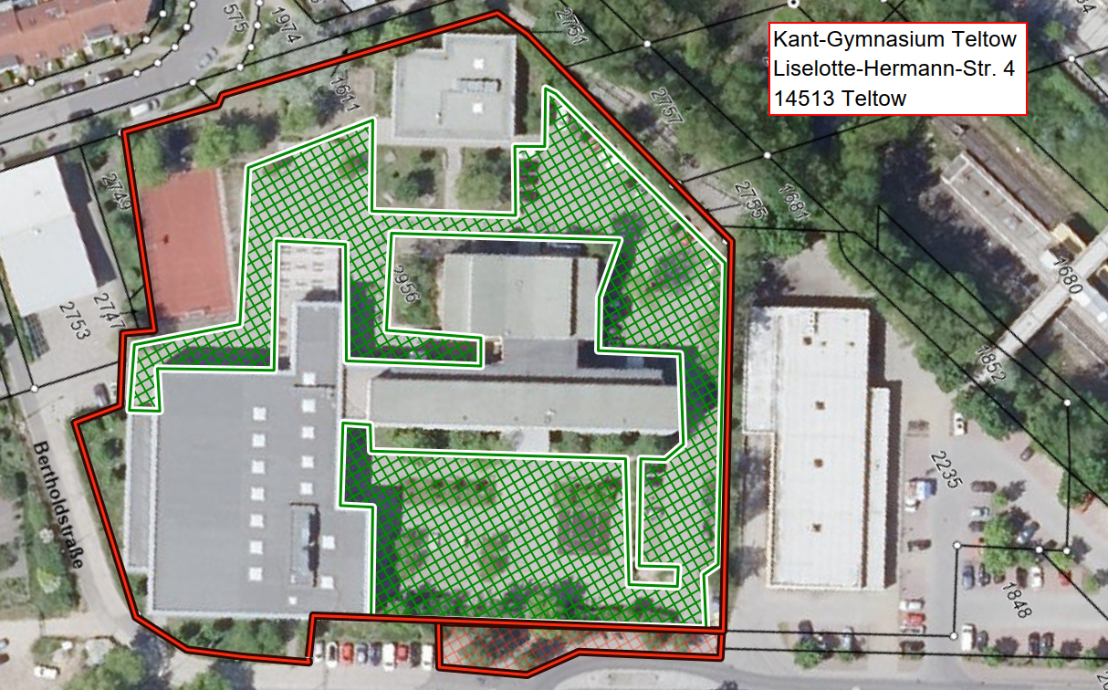
Anliegerflächen (rot): 45 lfdm Gehweg 1,50 m breit |  | 68 | Mo–Sa 07:00–20:00 Uhr, Sonn- und Feiertage 09:00–20:00 Uhr gemäß Ortssatzung
Verkehrsfläche (grün) |  | 4400 | Mo–Fr 06:00–22:00 Uhr

⊕ Zusatzleistungen
Zusatzleistung (nach Abstimmung mit dem Auftraggeber durchzuführen) |  | 4400 | Tagespauschale je Einsatz | Preis/ Einsatz (netto)

Sonderleistung (nach Abstimmung mit dem Auftraggeber durchzuführen) |  |  | Abtransport von Schneemassen, wenn Platzkapazität nicht mehr ausreicht | Preis/ m³ (netto)

✎ alle gelb hinterlegten Felder sind auszufüllen

Legende
▧ | Anliegerflächen (rot)
▧ | Verkehrsflächen (grün)
□ | Grundstück / Bezug (gelb)

Förderschule Kleinmachnow
❄ Leistungsverzeichnis Winterdienst

unter Berücksichtigung der derzeit gültigen Straßenreinigungssatzung

▦ Leistungsflächen |  |  |  |  | ⌖ Lageplan / Winterdienstbereiche
Leistungsart |  | Gesamtfläche ca. in m² | Leistungsumfang / Einsatzzeiten | Monatspauschale Grunddienstleistung in € (netto) | 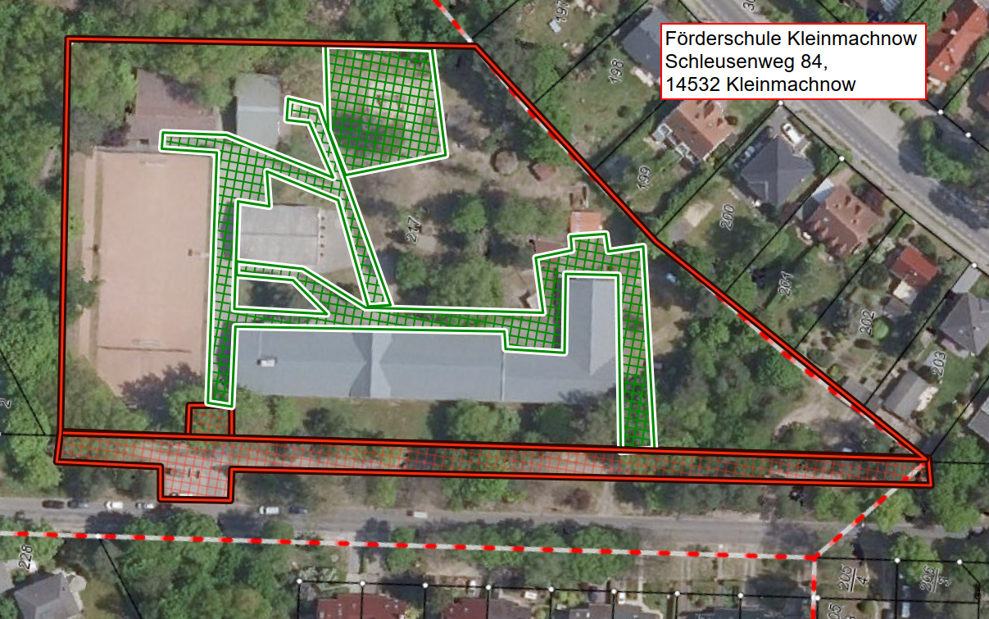
Anliegerflächen (rot): 210 lfdm Gehweg 1,20 m breit, gesamte Einfahrt |  | 252 | Mo–Sa 07:00–20:00 Uhr, Sonn- und Feiertage 09:00–20:00 Uhr gemäß Ortssatzung
Verkehrsfläche (grün) |  | 2400 | Mo–Fr 06:00–22:00 Uhr

⊕ Zusatzleistungen
Zusatzleistung (nach Abstimmung mit dem Auftraggeber durchzuführen) |  | 2400 | Tagespauschale je Einsatz | Preis/ Einsatz (netto)

Sonderleistung (nach Abstimmung mit dem Auftraggeber durchzuführen) |  |  | Abtransport von Schneemassen, wenn Platzkapazität nicht mehr ausreicht | Preis/ m³ (netto)

✎ alle gelb hinterlegten Felder sind auszufüllen

Legende
▧ | Anliegerflächen (rot)
▧ | Verkehrsflächen (grün)
□ | Grundstück / Bezug (gelb)

Weinberg-Gymnasium Kleinmachnow
❄ Leistungsverzeichnis Winterdienst

unter Berücksichtigung der derzeit gültigen Straßenreinigungssatzung

▦ Leistungsflächen |  |  |  |  | ⌖ Lageplan / Winterdienstbereiche
Leistungsart |  | Gesamtfläche ca. in m² | Leistungsumfang / Einsatzzeiten | Monatspauschale Grunddienstleistung in € (netto) | 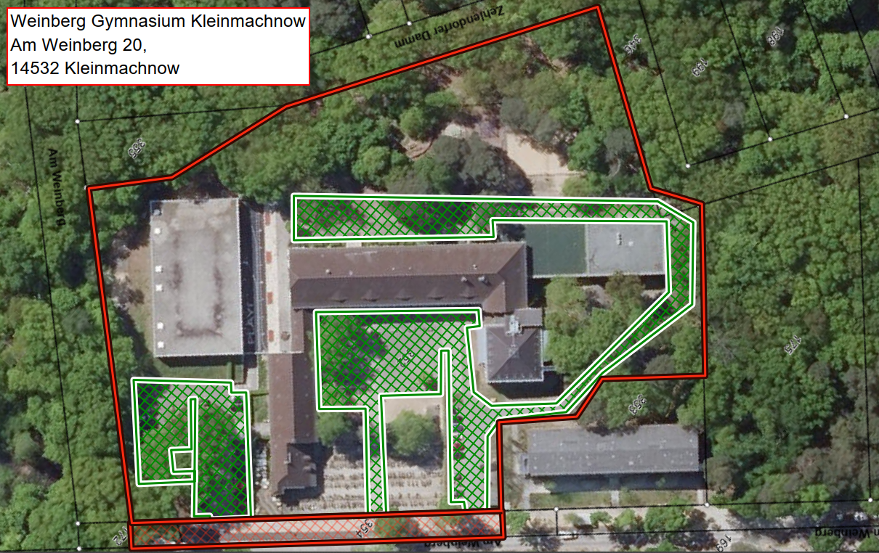
Anliegerflächen (rot): 110 lfdm Gehweg 1,20 m breit |  | 135 | Mo–Sa 07:00–20:00 Uhr, Sonn- und Feiertage 09:00–20:00 Uhr gemäß Ortssatzung
Verkehrsfläche (grün) |  | 4350 | Mo–Fr 06:00–22:00 Uhr

⊕ Zusatzleistungen
Zusatzleistung (nach Abstimmung mit dem Auftraggeber durchzuführen) |  | 4350 | Tagespauschale je Einsatz | Preis/ Einsatz (netto)

Sonderleistung (nach Abstimmung mit dem Auftraggeber durchzuführen) |  |  | Abtransport von Schneemassen, wenn Platzkapazität nicht mehr ausreicht | Preis/ m³ (netto)

✎ alle gelb hinterlegten Felder sind auszufüllen

Legende
▧ | Anliegerflächen (rot)
▧ | Verkehrsflächen (grün)
□ | Grundstück / Bezug (gelb)

Vicco von Bülow Gymnasium
❄ Leistungsverzeichnis Winterdienst

unter Berücksichtigung der derzeit gültigen Straßenreinigungssatzung

▦ Leistungsflächen |  |  |  |  | ⌖ Lageplan / Winterdienstbereiche
Leistungsart |  | Gesamtfläche ca. in m² | Leistungsumfang / Einsatzzeiten | Monatspauschale Grunddienstleistung in € (netto) | 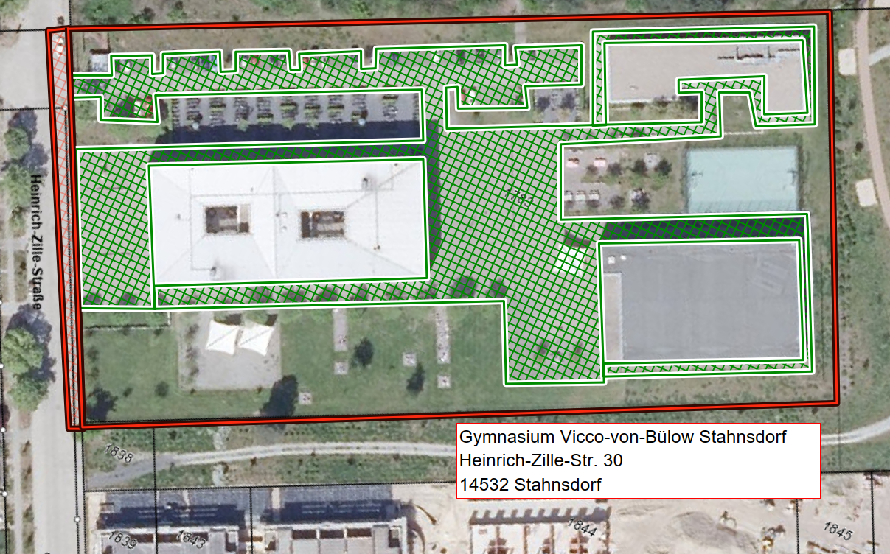
Anliegerflächen (rot): 100 lfdm Gehweg 0,80 m breit |  | 80 | Mo–Sa 07:00–20:00 Uhr, Sonn- und Feiertage 09:00–20:00 Uhr gemäß Ortssatzung
Verkehrsfläche (grün) |  | 6400 | Mo–Fr 06:00–22:00 Uhr

⊕ Zusatzleistungen
Zusatzleistung (nach Abstimmung mit dem Auftraggeber durchzuführen) |  | 6400 | Tagespauschale je Einsatz | Preis/ Einsatz (netto)

Sonderleistung (nach Abstimmung mit dem Auftraggeber durchzuführen) |  |  | Abtransport von Schneemassen, wenn Platzkapazität nicht mehr ausreicht | Preis/ m³ (netto)

✎ alle gelb hinterlegten Felder sind auszufüllen

Legende
▧ | Anliegerflächen (rot)
▧ | Verkehrsflächen (grün)
□ | Grundstück / Bezug (gelb)

Grace-Hopper-Gesamtschule
❄ Leistungsverzeichnis Winterdienst

unter Berücksichtigung der derzeit gültigen Straßenreinigungssatzung

▦ Leistungsflächen |  |  |  |  | ⌖ Lageplan / Winterdienstbereiche
Leistungsart |  | Gesamtfläche ca. in m² | Leistungsumfang / Einsatzzeiten | Monatspauschale Grunddienstleistung in € (netto) | 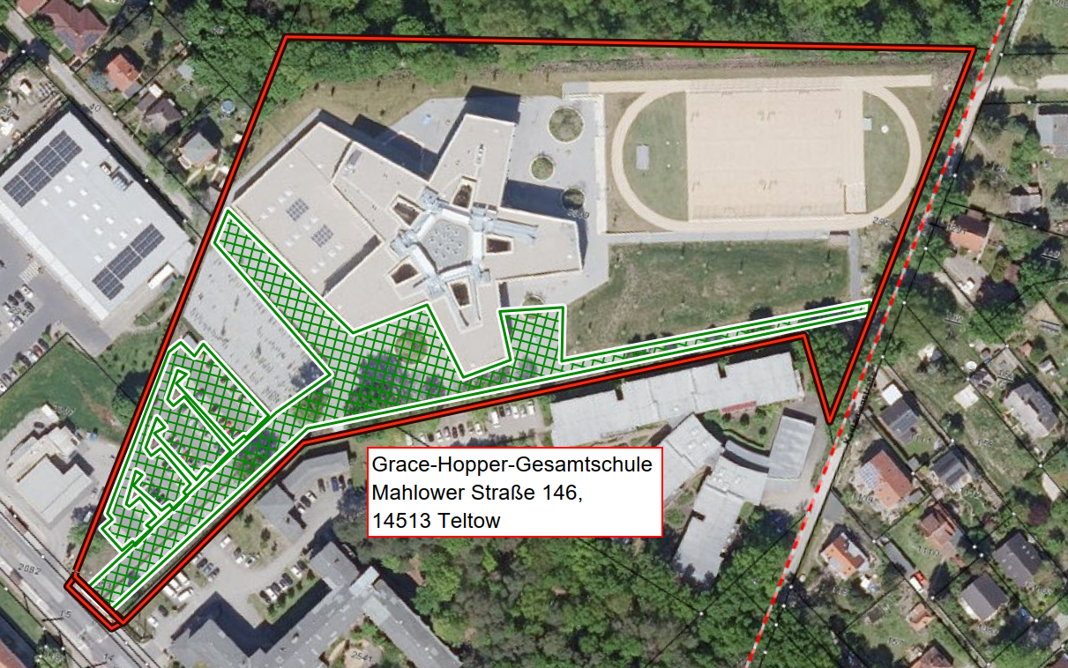
Anliegerflächen (rot): 21 lfdm Gehweg 1,50 m breit |  | 32 | Mo–Sa 07:00–20:00 Uhr, Sonn- und Feiertage 09:00–20:00 Uhr gemäß Ortssatzung
Verkehrsfläche (grün) |  | 6450 | Mo–Fr 06:00–22:00 Uhr

⊕ Zusatzleistungen
Zusatzleistung (nach Abstimmung mit dem Auftraggeber durchzuführen) |  | 6450 | Tagespauschale je Einsatz | Preis/ Einsatz (netto)

Sonderleistung (nach Abstimmung mit dem Auftraggeber durchzuführen) |  |  | Abtransport von Schneemassen, wenn Platzkapazität nicht mehr ausreicht | Preis/ m³ (netto)

✎ alle gelb hinterlegten Felder sind auszufüllen

Legende
▧ | Anliegerflächen (rot)
▧ | Verkehrsflächen (grün)
□ | Grundstück / Bezug (gelb)

soziales Wohnen
❄ Leistungsverzeichnis Winterdienst

unter Berücksichtigung der derzeit gültigen Straßenreinigungssatzung

▦ Leistungsflächen |  |  |  |  | ⌖ Lageplan / Winterdienstbereiche
Leistungsart |  | Gesamtfläche ca. in m² | Leistungsumfang / Einsatzzeiten | Monatspauschale Grunddienstleistung in € (netto) | 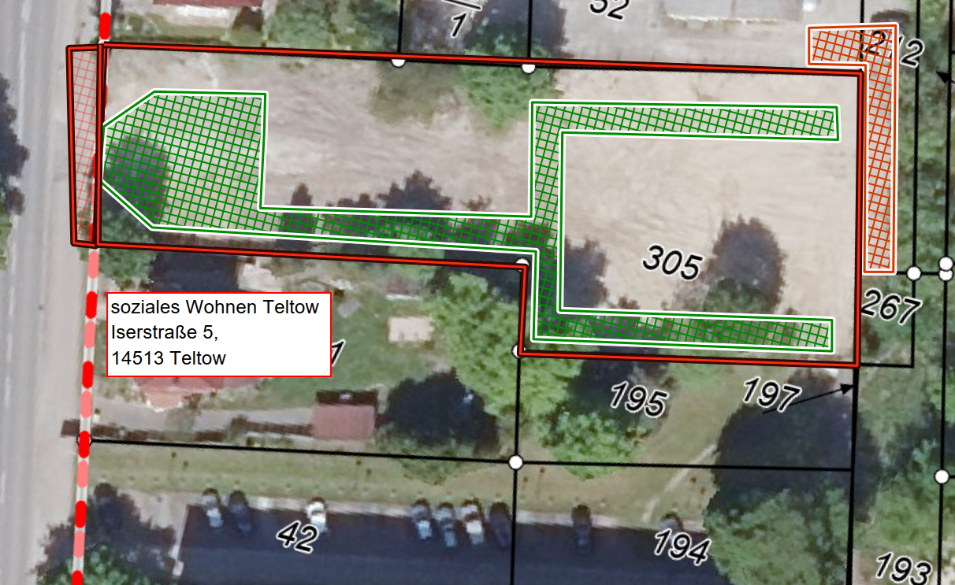
Anliegerflächen (rot): 20 lfdm Gehweg 1,50 m breit |  | 30 | Mo–Sa 07:00–20:00 Uhr, Sonn- und Feiertage 09:00–20:00 Uhr gemäß Ortssatzung
Verkehrsfläche (grün) |  | 720 | Mo–Fr 06:00–22:00 Uhr

⊕ Zusatzleistungen
Zusatzleistung (nach Abstimmung mit dem Auftraggeber durchzuführen) |  | 750 | Tagespauschale je Einsatz | Preis/ Einsatz (netto)

Sonderleistung (nach Abstimmung mit dem Auftraggeber durchzuführen) |  |  | Abtransport von Schneemassen, wenn Platzkapazität nicht mehr ausreicht | Preis/ m³ (netto)

✎ alle gelb hinterlegten Felder sind auszufüllen

Legende
▧ | Anliegerflächen (rot)
▧ | Verkehrsflächen (grün)
□ | Grundstück / Bezug (gelb)

Rettungswache Teltow
❄ Leistungsverzeichnis Winterdienst

unter Berücksichtigung der derzeit gültigen Straßenreinigungssatzung

▦ Leistungsflächen |  |  |  |  | ⌖ Lageplan / Winterdienstbereiche
Leistungsart |  | Gesamtfläche ca. in m² | Leistungsumfang / Einsatzzeiten | Monatspauschale Grunddienstleistung in € (netto) | 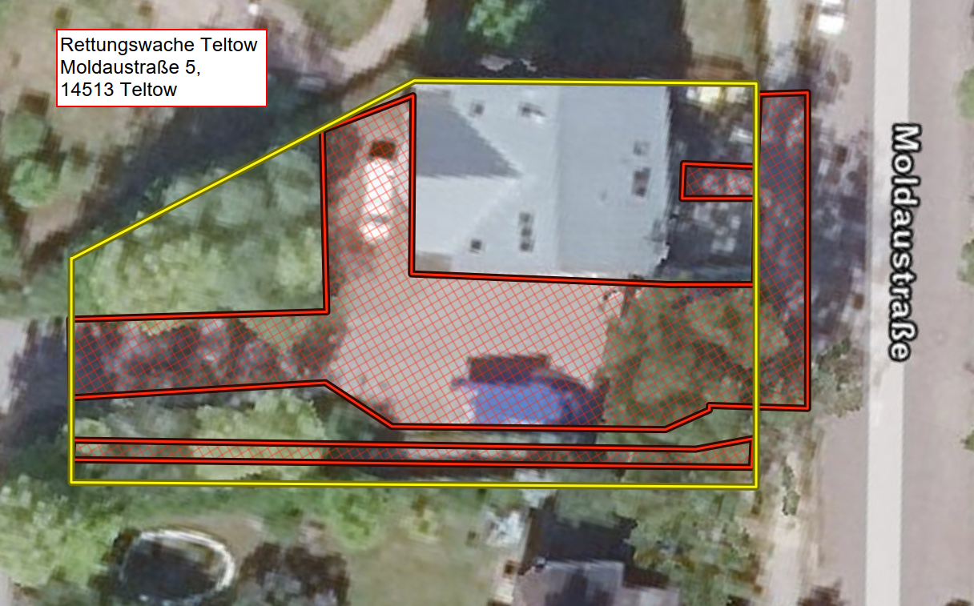
Anliegerflächen (25 lfdm Gehweg (1,50m breit), Parkplatz und Zufahrt) + Verkehrsflächen |  | 600 | Mo–So inkl. Feiertage, 24 Std.

⊕ Zusatzleistungen
Sonderleistung (nach Abstimmung mit dem Auftraggeber durchzuführen) |  |  | Abtransport von Schneemassen, wenn Platzkapazität nicht mehr ausreicht | Preis/ m³ (netto)

✎ alle gelb hinterlegten Felder sind auszufüllen

Legende
▧ | Anliegerflächen (rot)
▧ | Verkehrsflächen (grün)
□ | Grundstück / Bezug (gelb)

MFH Teltow
❄ Leistungsverzeichnis Winterdienst

unter Berücksichtigung der derzeit gültigen Straßenreinigungssatzung

▦ Leistungsflächen |  |  |  |  | ⌖ Lageplan / Winterdienstbereiche
Leistungsart |  | Gesamtfläche ca. in m² | Leistungsumfang / Einsatzzeiten | Monatspauschale Grunddienstleistung in € (netto) | 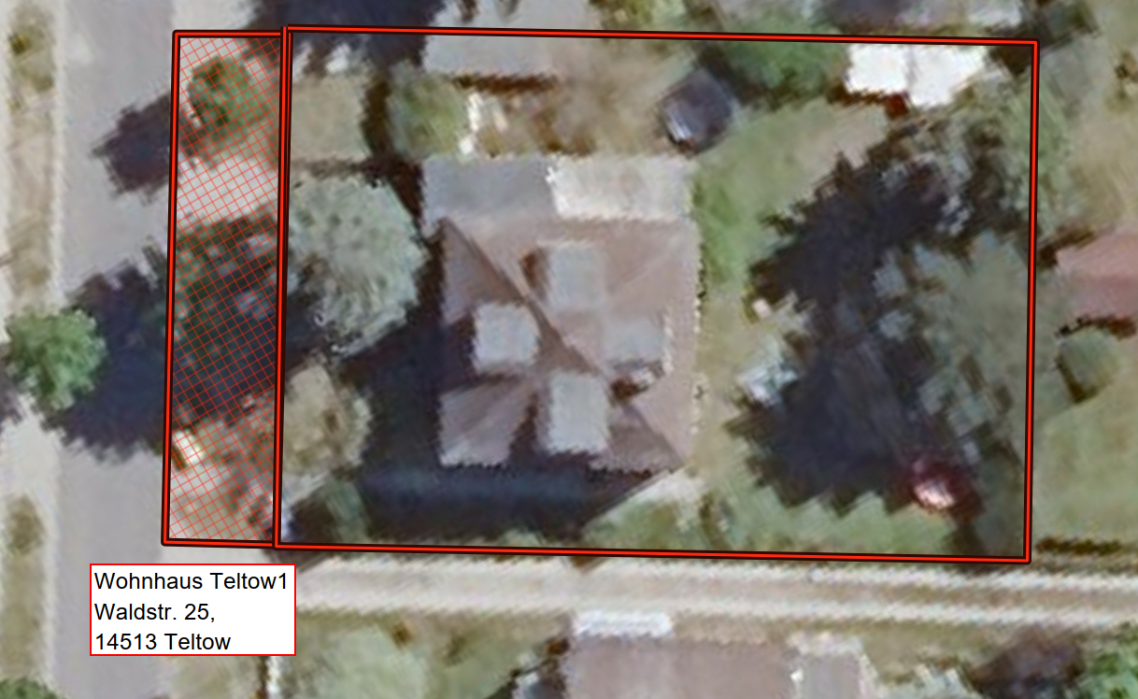
Anliegerflächen (rot): 22 lfdm Gehweg (1,50m breit) |  | 35 | Mo-Sa von 07:00 - 20:00 Uhr Sonn- und Feiertag von Zeit von 09:00 - 20:00 Uhr gemäß Ortssatzung

⊕ Zusatzleistungen
Sonderleistung (nach Abstimmung mit dem Auftraggeber durchzuführen) |  |  | Abtransport von Schneemassen, wenn Platzkapazität nicht mehr ausreicht | Preis/ m³ (netto)

✎ alle gelb hinterlegten Felder sind auszufüllen

Legende
▧ | Anliegerflächen (rot)
▧ | Verkehrsflächen (grün)
□ | Grundstück / Bezug (gelb)

